Приказ №45
ВЕРНУТЬСЯ К КАЛЬКУЛЯТОРУ
ПРИКАЗ
Об утверждении Административного регламента предоставления
департаментом по надзору в строительной сфере Краснодарского края
государственной услуги по выдаче заключения о соответствии
построенного, реконструированного объекта капитального строительства
требованиям технических регламентов, иных нормативных правовых
актов и проектной документации, в том числе требованиям
энергетической эффективности и требованиям оснащенности объекта
капитального строительства приборами учета используемых
энергетических ресурсов
В соответствии с постановлением главы администрации (губернатора) Краснодарского края от 15 ноября 2011 года № 1340 «Об утверждении Порядков разработки, утверждения административных регламентов исполнения государственных функций и предоставления государственных услуг исполнительными органами государственной власти Краснодарского края» приказываю:
1. Утвердить Административный регламент предоставления департаментом по надзору в строительной сфере Краснодарского края государственной услуги по выдаче заключения о соответствии построенного, реконструированного объекта капитального строительства требованиям технических регламентов, иных нормативных правовых актов и проектной документации, в том числе требованиям энергетической эффективности и требованиям оснащенности объекта капитального строительства приборами учета используемых энергетических ресурсов (прилагается).
2. Признать утратившими силу:
приказ управления государственного строительного надзора Краснодарского края от 6 июня 2014 года № 62 «Об утверждении Административного регламента предоставления управлением государственного строительного надзора Краснодарского края государственной услуги по выдаче заключения о соответствии построенного, реконструированного объекта капитального строительства требованиям технических регламентов и проектной документации»;
приказ управления государственного строительного надзора Краснодарского края от 13 мая 2015 года № 46 «О внесении изменений в приказ управления государственного строительного надзора Краснодарского края от 6 июня 2014 года № 62 «Об утверждении Административного регламента предоставления управлением государственного строительного надзора Краснодарского края государственной услуги по выдаче заключения о соответствии построенного, реконструированного объекта капитального строительства требованиям технических регламентов и проектной документации».
3. Начальнику организационного отдела департамента по надзору в строительной сфере Краснодарского края О.В. Седовой обеспечить размещение Административного регламента, указанного в пункте I настоящего приказа, на официальном сайте департамента в информационно-телекоммуникационной сети «Интернет», на Едином портале государственных и муниципальных услуг (функций), а также на Портале государственных и муниципальных услуг Краснодарского края.
4. Контроль за выполнением настоящего приказа оставляю за собой.
5. Настоящий приказ вступает в силу на следующий день после его официального опубликования.

М.Г. Кузнецов
Временно исполняющий обязанности руководителя департамента

АДМИНИСТРАТИВНЫЙ РЕГЛАМЕНТ
предоставления департаментом по надзору в строительной сфере
Краснодарского края государственной услуги по выдаче
заключения о соответствии построенного, реконструированного
объекта капитального строительства требованиям технических
регламентов, иных нормативных правовых актов и проектной
документации, в том числе требованиям энергетической эффективности и
требованиям оснащенности объекта капитального строительства
приборами учета используемых энергетических ресурсов
1. Общие положения
1.1. Предмет регулирования Административного регламента
Настоящий Административный регламент устанавливает стандарт и порядок предоставления департаментом по надзору в строительной сфере Краснодарского края государственной услуги по выдаче заключения о соответствии построенного, реконструированного объекта капитального строительства требованиям технических регламентов, иных нормативных правовых актов и проектной документации, в том числе требованиям энергетической эффективности и требованиям оснащенности объекта капитального строительства приборами учета используемых энергетических ресурсов (далее - государственная услуга).
1.2. Круг заявителей
Право на получение государственной услуги имеют: застройщик или технический заказчик.
1.3. Требования к порядку информирования о предоставлении государственной услуги
1.3.1. Место нахождения (адрес) департамента по надзору в строительной сфере Краснодарского края (далее - департамент): 350000, город Краснодар, улица Северная, 324, литер К.

1.3.2. График работы департамента:
понедельник - четверг с 09.00 до 18.00 (перерыв - с 13.00 до 13.50);
пятница с 09.00 до 17.00 (перерыв —с 13.00 до 13.40);
накануне нерабочих праздничных дней с 09.00 до 16.20 (перерыв - с 13.00 до 13.30).
1.3.3. Справочный телефон департамента: 255-35-08 (код города Краснодара-861).
1.3.4. Адрес официального сайта департамента в информационнотелекоммуникационной сети «Интернет»:www.dnsskk.nl.
1.3.5. Адрес электронной почты департамента: dnss@krasnodar.ru.
1.3.6. Предоставление государственной услуги посредством обращения заявителя в многофункциональный центр предоставления государственных и муниципальных услуг (далее - МФЦ) осуществляется в соответствии с режимом работы МФЦ.
Г рафик работы, телефоны и адреса официальных сайтов МФЦ приведены на сайте: www.e-mfc.ru.
1.3.7. Информация о месте нахождения департамента, справочных телефонах департамента, адрес официального сайта департамента в информационно-телекоммуникационной сети «Интернет», адрес электронной почты департамента приведены:
в федеральной государственной информационной системе «Единый портал государственных и муниципальных услуг (функций)» на сайте: www.gosuslugi.ru (далее - федеральный Портал);
в региональной информационной системе «Портал государственных и муниципальных услуг Краснодарского края» на сайте: pgu.krasnodar.ru (далее — региональный Портал);
на информационном стенде в департаменте;
на официальном сайте департамента
в информационно-телекоммуникационной сети «Интернет».
1.3.8. Информирование заявителей по вопросам предоставления государственной услуги производится при личном (устном, письменном) обращении заявителя в департамент, МФЦ, по справочному телефону, а также с использованием федерального и регионального Порталов.
2. Стандарт предоставления государственной услуги
2.1. Наименование государственной услуги
Выдача заключения о соответствии построенного, реконструированного объекта капитального строительства требованиям технических регламентов, иных нормативных правовых актов и проектной документации, в том числе требованиям энергетической эффективности и требованиям оснащенности объекта капитального строительства приборами учета используемых энергетических ресурсов.
2.2. Орган исполнительной власти Краснодарского края, пре достав ляющий государственную услугу
2.2.1. Органом исполнительной власти Краснодарского края, предоставляющий государственную услугу, является департамент.
2.2.2. В предоставлении государственной услуги иные органы исполнительной власти Краснодарского края, структурные подразделения администрации Краснодарского края, органы местного самоуправления, иные организации не участвуют.
2.2.3. За предоставлением государственной услуги заявитель вправе обратиться непосредственно в департамент либо в МФЦ.
2.2.3. Департамент, МФЦ не вправе требовать от заявителя осуществления действий, в том числе согласований, необходимых для получения государственной услуги и связанных с обращением в иные государственные органы и организации.
2.3. Описание результата предоставления государственной услуги
Результатом предоставления государственной услуги является:
заключение о соответствии построенного, реконструированного объекта капитального строительства требованиям технических регламентов, иных нормативных правовых актов и проектной документации, в том числе требованиям энергетической эффективности и требованиям оснащенности объекта капитального строительства приборами учета используемых энергетических ресурсов (далее - заключение о соответствии);
решение об отказе в выдаче заключения о соответствии построенного, реконструированного объекта капитального строительства требованиям технических регламентов, иных нормативных правовых актов и проектной документации, в том числе требованиям энергетической эффективности и требованиям оснащенности объекта капитального строительства приборами учета используемых энергетических ресурсов (далее - решение об отказе в выдаче заключения).
2.4. Срок предоставления государственной услуги
2.4.1. Государственная услуга предоставляется в течение десяти рабочих дней с даты получения департаментом или МФЦ заявления о выдаче заключения о соответствии.
2.4.2. Необходимость обращения в иные органы, организации для предоставления государственной услуги отсутствует.
2.4.3. Приостановление предоставления государственной услуги законодательством Российской Федерации не предусмотрено.
2.5. Перечень нормативных правовых актов, регулирующих отношения, возникающие в связи с предоставлением государственной услуги
Предоставление государственной услуги осуществляется в соответствии с:
Градостроительным кодексом Российской Федерации от 29 декабря 2004 года № 190-ФЗ (Собрание законодательства Российской Федерации, 2005. № 1 (часть 1), ст. 16);
Федеральным законом от 27 июля 2010 года № 210-ФЗ «Об организации предоставления государственных и муниципальных услуг» (Собрание законодательства Российской Федерации, 2010, №31, ст. 4179);
Постановлением Правительства Российской Федерации от 1 февраля 2006 года № 54 «О государственном строительном надзоре в Российской Федерации» (Собрание законодательства Российской Федерации, 2006, № 7, ст. 774);
Приказом Федеральной службы по экологическому, технологическому и атомному надзору от 26 декабря 2006 года № 1129 «Об утверждении и введении в действие Порядка проведения проверок при осуществлении государственного строительного надзора и выдачи заключений о соответствии построенных, реконструированных, отремонтированных объектов капитального строительства требованиям технических регламентов (норм и правил), иных нормативных правовых актов, проектной документации» (Бюллетень нормативных актов федеральных органов исполнительной власти, № 15, от 9 апреля 2007 года);
Постановлением главы администрации (губернатора) Краснодарского края от 13 июня 2012 года № 667 «Об утверждении Перечня государственных услуг, предоставление которых организуется в многофункциональных центрах предоставления государственных и муниципальных услуг Краснодарского края» («Кубанские новости», № 117, 2012);):
Постановлением главы администрации Краснодарского края от 21 декабря 2015 года № 1245 «О департаменте по надзору в строительной сфере Краснодарского края» (официальный сайт администрации Краснодарского края http://aclmkrai.krasnodar.ru/nclocs/, декабрь 2015).
2.6. Исчерпывающий перечень документов, необходимых в соответствии с нормативными правовыми актами для предоставления государственной услуги, подлежащих представлению
заявителем, способы их получения, в том числе в электронной форме,
порядок их представления
Для представления государственной услуги заявителем в департамент или МФЦ подается в одном экземпляре заявление о выдаче заключения о соответствии заявителем (форма произвольная).
2.7. Исчерпывающий перечень документов, необходимых в соответствии с нормативными правовыми актами для предоставления государственной услуги, которые находятся в распоряжении г осударственных органов, органов местного самоуправления и иных органов, участвующих в предоставлении государственных услуг, и которые получатель услуги вправе представить, а также способы их получения получателем услуги, в том числе в электронной форме, порядок их представления
Для предоставления государственной услуги не требуется предоставление документов, находящихся в распоряжении государственных органов, органов местного самоуправления и иных органов.
2.8. Указание на запрет требовать от заявителя
Департамент, МФЦ не вправе требовать от заявителей:
предоставления документов и информации или осуществления действий, предоставление или осуществление которых не предусмотрено нормативными правовыми актами, регулирующими отношения, возникающие в связи с предоставлением государственной услуги;
предоставления документов и информации, которые находятся в распоряжении департамента, а также иных государственных органов, органов местного самоуправления и (или) подведомственных государственным органам и органам местного самоуправления организаций, в соответствии с нормативными правовыми актами Российской Федерации, нормативными правовыми актами Краснодарского края, муниципальными правовыми актами, за исключением документов, предусмотренных частью 6 статьи 7 Федерального закона от 27 июля 2010 года № 210-ФЗ «Об организации предоставления государственных и муниципальных услуг».
2.9. Исчерпывающий перечень оснований для отказа в приеме документов, необходимых для предоставления государственных услуг
Оснований для отказа в приеме документов, необходимых для предоставления государственной услуги, законодательством Российской Федерации не предусмотрено.
2.10. Исчерпывающий перечень оснований для приостановления или отказа в предоставлении государственной услуги
2.10.1. Оснований для приостановления предоставления государственной услути законодательством Российской Федерации не предусмотрено.
2.10.2. Департамент отказывает в выдаче заключения о соответствии, если при строительстве, реконструкции объекта капитального строительства были допущены нарушения соответствия выполненных работ требованиям технических регламентов и проектной документации, в том числе требованиям в отношении энергетической эффективности и требованиям оснащенности объекта капитального строительства приборами учета используемых энергетических ресурсов, и такие нарушения не были устранены до даты выдачи заключения о соответствии.
2.11. Перечень услуг, которые являются необходимыми и обязательными для предоставления государственных услуг, в том числе сведения о документе (документах), выдаваемом (выдаваемых) организациями, участвующими в предоставлении государственных услуг
Предоставление иных услуг, которые являются необходимыми и обязательными для предоставления государственной услуги департаментом, законодательством Российской Федерации не предусмотрено.
2.12. Порядок, размер и основания взимания платы за предоставление государственной услуги
Плата за предоставление государственной услуги не взимается.
2.13. Порядок, размер и основания взимания платы
за предоставление услуг, которые являются необходимыми
и обязательными для предоставления государственной услуги, включая
информацию о методике расчета размера такой платы
В связи с отсутствием оказания иных услуг, необходимых и обязательных для предоставления государственной услуги, плата не взимается.
2.14. Максимальный срок ожидания в очереди при подаче
запроса о предоставлении государственной услуги
и при получении результата предоставления государственной услуги
Максимальный срок ожидания в очереди при подаче заявления о выдаче заключения о соответствии и при получении результата предоставления государственной услуги составляет 15 минут.
2.15. Срок и порядок регистрации запроса заявителя о предоставлении государственной услуги, в том числе в электронной форме
2.15.1. Заявление о выдаче заключения о соответствии, составленное в произвольной форме в одном экземпляре, подается заявителем:
в департамент - на бумажном носителе или по почте, факсу либо в электронной форме;
в МФЦ - на бумажном носителе.
2.15.2. Регистрация заявления о выдаче заключения о соответствии, поступившего в департамент, осуществляется в день его поступления.
Должностное лицо департамента, ответственное за делопроизводство (регистрацию входящей и исходящей корреспонденции), в установленном порядке осуществляет:
прием, регистрацию поступившего заявления о выдаче заключения о соответствии в системе электронного документооборота департамента «СИНКОПА-ДОКУМЕНТ».
2.15,3. При регистрации заявления о выдаче заключения о соответствии ему присваивается входящий номер.
2.15. Требования к помещениям, в которых предоставляется государственная услуга, к месту ожидания и приема заявителей, размещению и оформлению визуальной, текстовой и мультимедийной информации о порядке предоставления государственной услуги, в том числе к обеспечению доступности для инвалидов указанных объектов в соответствии с законодательством Российской Федерации о социальной защите инвалидов
2.15.1. Здание, в котором предоставляется государезвенная услуга, должно быть оборудовано входом для свободного доступа заявителей в помещение.
Вход в здание должен быть оборудован информационной табличкой (вывеской), содержащей информацию о департаменте, а также оборудован удобной лестницей с поручнями, пандусами для беспрепятственного передвижения граждан.
Условия доступности государственной услуги для инвалидов обеспечиваются с учетом требований законодательства Российской Федерации о социальной защите инвалидов.
2.15.2. Прием заявлений о выдаче заключения о соответствии осуществляется в специально отведенных для этого кабинетах.
2.15.3. В департаменте прием заявителей при предоставлении государственной услуги осуществляется согласно графику работы департамента.
2.15.4. Помещения, занимаемые департаментом, должны быть оборудованы в соответствии с санитарными правилами и нормами, обеспечивающими возможность и удобство оформления заявителем заявления о выдаче заключения о соответствии.
2.15.5. Места ожидания и приема заявителей оборудуются кресельными секциями или скамейками (банкетками), стульями.
2.15.6. Помещения, предназначенные для места ожидания и приема заявителей, оборудуются информационными стендами, содержащими сведения, указанные в пункте 1.3.7 раздела 1 «Общие положения» настоящего Административного регламента.
Также, информационные стенды должны содержать образец заполнения заявления о выдаче заключения о соответствии и извлечения из нормативных правовых актов, регулирующих порядок предоставления государственной услуги.
При изменении информации о предоставлении государственной услуги осуществляется ее обновление.
2.16. Показатели доступности и качества государственной услуги
2.16.1. Показателями доступности и качества государственной услуги являются:
количество взаимодействий заявителя с должностными лицами департамента или МФЦ при предоставлении государственной услуги;
возможность выбора заявителем формы обращения за предоставлением государственной услуги;
предоставление государственной услуги в соответствии со стандартом ее предоставления, установленным настоящим Административным регламентом;
доступность информации о предоставлении государственной услуги.
2.16.2. При предоставлении государственной услуги заявитель дважды взаимодействует с должностными лицами департамента или МФЦ при подаче заявления о выдаче заключения о соответствии и при получении результата предоставления государственной услуги.
2.16.3. В целях обеспечения конфиденциальности сведений о заявителе осуществляется прием только одного заявителя. Одновременное консультирование и (или) прием двух и более заявителей не допускаются.
2.16.4. Получение государственной услуги в МФЦ осуществляется в соответствии с соглашением о взаимодействии, заключенным между департаментом и МФЦ.
2.16.5. Информация о ходе предоставления государственной услуги предоставляется: по справочному телефону, лично, по почте, а также с использованием информационных ресурсов официального сайта департамента, федерального и регионального Порталов, в МФЦ.
2.17. Иные требования, в том числе учитывающие особенности предоставления государственной услуги в многофункциональных центрах предоставления государственных и муниципальных услуг и особенности предоставления государственной услуги в электронной форме
2.17.1. Департаментом обеспечивается возможность получения заявителями информации о предоставлении государственной услуги на официальном сайте департамента в информационно-телекоммуникационной сети «Интернет*, а также на федеральном и региональном Порталах.
2.17.2. Заявителю обеспечивается возможность получения и копирования на официальном сайте департамента в информационно-телекоммуникационной сети «Ин тернет», а также на федеральном и региональном Порталах примерной формы заявления о выдаче заключения о соответствии.
При изменении информации по предоставлению государственной услуги осуществляется ее периодическое обновление.
2.17.3. Заявителю обеспечивается возможность выбора способа подачи заявления: при личном обращении в департамент или МФЦ; почтовой связью, с использованием средств факсимильной связи или в электронной форме.
Предоставление государственной услуги через МФЦ осуществляется в рамках соглашения о взаимодействии.
3. Состав, последовательность и сроки выполнения административных процедур (действий), требования к порядку их выполнения, в том числе особенности выполнения административных процедур (действий) в электронной форме, а также особенности выполнения административных процедур в многофункциональных центрах
3.1. Основания для обращения заявителя с заявлением о выдаче заключения о соответствии
3.1.1. Процедуре предоставления государственной услуги предшествует проведение проверки законченного строительством объекта капитального строительства.
3.1.2. Основанием для обращения застройщика или технического заказчика за выдачей заключения о соответствии является акт проверки, составленный по результатам проверки законченного строительством объекта капитального строительства.
3.2. Описание последовательности действий при предоставлении государственной услуги
3.2.1. Предоставление государственной услуги включает следующие административные процедуры:
прием, регистрация и передача заявления о выдаче заключения о соответствии на подпись руководителю департамента;
передача заявления о выдаче заключения о соответствии заместителю руководителя департамента;
направление заявления о выдаче заключения о соответствии в соответствующий отдел департамента для исполнения;
подготовка и оформление заключения о соответствии либо решения об отказе в выдаче заключения о соответствии;
подготовка проекта приказа (распоряжения) об утверждении заключения о соответствии либо решения об отказе в выдаче заключения о соответствии;
подписание и регистрация проекта приказа (распоряжения) об утверждении заключения о соответствии либо решения об отказе в выдаче заключения о соответствии.
3.2.2. Прием, регистрация и передача заявления о выдаче заключения о соответствии на подпись руководителю департамента.
Заявление о выдаче заключения о соответствии, составленное в произвольной форме в одном экземпляре, подается заявителем:
в департамент - на бумажном носителе или по почте, факсу либо в электронной форме;
в МФЦ - на бумажном носителе.
Заявление подается заявителем лично либо через уполномоченное лицо.
При обращении заявителя (уполномоченного представителя заявителя) в МФЦ специалист, ответственный в МФЦ за прием документов, передает заявление в департамент в срок не более I (одного) рабочего дня со дня получения от заявителя заявления о выдаче заключения о соответствии.
Должностное лицо департамента, ответственное за делопроизводство (регистрацию входящей и исходящей корреспонденции), в установленном порядке осуществляет:
прием, регистрацию поступившего заявления о выдаче заключения о соответствии в системе электронного документооборота департамента ^СИНКОПА-ДОКУМЕНТ»;
направление заявления для рассмотрения в почту руководителя департамента.
Процедура, устанавливаемая абзацем первым настоящего пункта, осуществляется в срок не позднее 1 рабочего дня со дня поступления заявления о выдаче заключения о соответствии в департамент.
Результат процедуры: регистрация поступившего заявления о выдаче заключения о соответствии, передача его в почту руководителя департамента.
3.2.3. Передача заявления о выдаче заключения о соответствии заместителю руководителя.
Руководитель департамента направляет с соответствующей резолюцией заявление заместителю руководителя департамента, курирующему соответствующий отдел департамента (далее - Отдел).
Процедура, устанавливаемая настоящим пунктом, осуществляется в срок не позднее 1 рабочего дня со дня получения резолюции руководителя департамента.
Результат процедуры: поручение соответствующему заместителю руководителя департамента.
3.2.4. Направление заявления в Отдел для исполнения.
Заместитель руководителя департамента с резолюцией направляет заявление в соответствующий Отдел для исполнения поручения руководителя.
Процедура, устанавливаемая настоящим пунктом, осуществляется в течение 1 рабочего дня со дня получения почты заместителем руководителя департамента.
Результат процедуры: поручение непосредственному исполнителю.
3.2.5. Подготовка и оформление заключения о соответствии либо решения об отказе в выдаче заключения о соответствии.
Должностное лицо Отдела, проводившее проверку законченного строительством объекта капитального строительства, готовит заключение о соответствии либо решение об отказе в выдаче заключения с указанием причин отказа.
Процедура, устанавливаемая настоящим пунктом, осуществляется в срок не более 2 рабочих дней со дня поступления заявления непосредственному исполнителю. В случае подачи заявления в МФЦ, процедура, устанавливаемая настоящим пунктом, осуществляется в срок не более 1 рабочего дня со дня поступления заявления непосредственному исполнителю.
Результат процедуры: оформленное заключение о соответствии или решение об отказе в выдаче заключения без утверждения приказом (распоряжением) руководителя департамента.
3.2.6. Подготовка проекта приказа (распоряжения) об утверждении заключения о соответствии либо решения об отказе в выдаче заключения о соответствии.
Должностным лицом Отдела, проводившим проверку законченного строительством объекта капитального строительства, заключение о соответствии либо решение об отказе в выдаче заключения с делом объекта передаются начальнику Отдела, который готовит проект приказа (распоряжения) об утверждении заключения о соответствии или решения об отказе в выдаче заключения.
Процедура, устанавливаемая настоящим пунктом, осуществляется в течение 1 рабочего дня со дня окончания изготовления заключения о соответствии или решения об отказе в выдаче заключения.
Результат процедуры: оформленное заключение о соответствии либо решение об отказе в выдаче заключения и проект приказа (распоряжения) с визой начальника Отдела, заместителя руководителя департамента.
3.2.7. Подписание и регистрация проекта приказа (распоряжения) об утверждении заключения о соответствии либо решения об отказе в выдаче заключения о соответствии.
Руководитель департамента подписывает проект приказа (распоряжения) об утверждении заключения о соответствии либо решения об отказе в выдаче заключения.
Заключение о соответствии или решение об отказе в выдаче такого заключения составляется в 2 экземплярах, каждый из которых подписывается должностным лицом департамента, осуществлявшим проверку законченного строительством объекта капитального строительства, и утверждается приказом (распоряжением) руководителя департамента.
Процедура, устанавливаемая настоящим пунктом, осуществляется в течение I рабочего дня со дня окончания предыдущей процедуры.
Результат процедуры: заключение о соответствии либо решение об отказе в выдаче заключения, утвержденное приказом (распоряжением) руководителя департамента.
3.2.8. Сроки указанных выше административных процедур могут изменяться без увеличения общего срока оказания государственной услуги.
3.2.9. В срок, установленный пунктом 2.4.1 настоящего Административного регламента, департамент выдает заключение о соответствии, а при отсутствии оснований для выдачи заключения - решение об отказе в выдаче такого заключения.
В случае предоставления государственной услуги через МФЦ, заключение о соответствия или решение об отказе в выдаче заключения о соответствии передается в МФЦ липом, ответственным в департаменте за взаимодействие с МФЦ, в течение 2 (двух) рабочих дней со дня утверждения заключения о соответствии или решения об отказе в выдаче заключения о соответствии.
3.3. Получение заявителем результата
предоставления государственной услуги
3.3.1. Первый экземпляр заключения о соответствии или решения об отказе в выдаче такого заключения направляется (вручается) должностным лицом департамента застройщику или техническому заказчику, обратившемуся за выдачей заключения, или их представителям на основании надлежащим образом оформленного документа о представительстве. Второй экземпляр заключения о соответствии или решения об отказе в выдаче такого заключения остается в деле департамента.
В случае отказа от получения на руки (подписания) заключения о соответствии или решения об отказе в выдаче заключения о соответствии представителем застройщика или технического заказчика документ направляется по почте заказным письмом с уведомлением.
3.3.2. В случае предоставления государственной услуги через МФЦ, результат предоставления государственной услуги выдается заявителю в МФЦ.
3.3.3. Учет исполнения процедуры предоставления государственной услуги ведется в системе электронного документооборота департамента «СИНКОПА-ДОКУМЕНТ».
4. Формы контроля за исполнением Административного регламента
4.1. Порядок осуществления текущего контроля за соблюдением
и исполнением ответственными должностными лицами положений
Административного регламента и иных нормативных правовых
актов, устанавливающих требования к предоставлению
государственной услуги, а также принятием ими решений
Текущий контроль за соблюдением последовательности действий, определенных административными процедурами предоставления государственной услуги, и принятием решений специалистами осуществляется должностными .аилами, ответственными за организацию предоставления государственной услуги, путем проведения проверок соблюдения и исполнения специалистами положений Административного регламента, иных нормативных правовых актов Российской Федерации и Краснодарского края.
4.2. Порядок и периодичность осуществления плановых и внеплановых проверок полноты и качества предоставления
государственной услуги
4.2.1. Плановый внутренний текущий контроль при выполнении административных процедур непосредственными исполнителями осуществляется: начальниками отделов; курирующими заместителями руководителя департамента при издании приказа (распоряжения) об утверждении заключения о соответствии либо решения об отказе в выдаче заключения о соответствии, а также при сдаче должностными лидами департамента отчетности.
4.2.2, Внеплановые проверки проводятся по обращениям юридических и физических лиц, индивидуальных предпринимателей, являющихся получателями государственной услуги, с жалобами на действия (бездействие) должностных лиц департамента при выполнении административных процедур.
Основанием для проведения внеплановой проверки является приказ руководителя департамента. В целях проведения внеплановой проверки из числа должностных лиц департамента формируется комиссия.
Итоги проведения внеплановой проверки оформляются заключением комиссии.
4.3. Ответственность должностных лиц департамента за решения и действия (бездействие), принимаемые (осуществляемые) ими в ходе предоставления государственной услуги
По результатам проведенных проверок, в случае выявления нарушений соблюдения положений настоящего Административного регламента, виновные должностные лица департамента несут ответственность в порядке, установленном законодательством Российской Федерации.
4.4. Положения, характеризующие требования к порядку и формам контроля за предоставлением государственной услуги, в том числе со стороны граждан, их объединений и организаций
Контроль за предоставлением государственной услуги может осуществляться со стороны получателей государственной услуги (застройщика или технического заказчика) в форме письменных и устных обращений в департамент, а также обращений с использованием информационнотелекоммуникационной сети «Интернет».
5. Досудебный (внесудебный) порядок обжалования решений и действий (бездействия) орг ана, предоставляющего государственную услугу, а также должностных лиц, государственных служащих
5.1. Информация для заявителя о его праве подать жалобу на решение и (или) действие (бездействие) департамента, а также его должностных лиц при предоставлении государственной услуги
Заявитель вправе обжаловать действия (бездействие), осуществляемые в ходе предоставления государственной услуги должностным лицом, государственным служащим.
5.1.2. Результат государственной услуги - решение об отказе в выдаче заключения о соответствии может быть оспорено застройщиком или техническим заказчиком в судебном порядке.
Внесудебный порядок обжалования отрицательного результата государственной услуги законодательством Российской Федерации не предусмотрен.
5.1.3. Принятие департаментом решения об отказе в выдаче заключения о соответствии не препятствует повторному обращению застройщика или технического заказчика за выдачей заключения о соответствии после устранения причин, послуживших основанием для принятия департаментом указанного решения.
5.2. Предмет досудебного (внесудебного) обжалования
5.2.1. Предметом досудебного (внесудебного) обжалования заявителем действий (бездействия) департамента, должностного лица департамента либо государственного служащего является действие (бездействие) должностного лица, государственного служащего, осуществленное им в ходе предоставления государственной услуги, в том числе в следующих случаях:
1) нарушение срока регистрации запроса заявителя о предоставлении государственной услуги;
2) нарушение срока предоставления государственной услуги;
3) требование у заявителя документов, не предусмотренных нормативными правовыми актами Российской Федерации, нормативными правовыми актами субъектов Российской Федерации, для предоставления государственной услуги;
4) отказ в приеме документов, предоставление которых предусмотрено нормативными правовыми актами Российской Федерации, нормативными правовыми актами субъектов Российской Федерации, для предоставления государственной услуги, у заявителя;
5) отказ в предоставлении государственной услуги, если основания отказа не предусмотрены федеральными законами и принятыми в соответствии с ними иными нормативными правовыми актами Российской Федерации, нормативными правовыми актами субъектов Российской Федерации;
6) затребование с заявителя при предоставлении государственной услуги платы, не предусмотренной нормативными правовыми актами Российской Федерации, нормативными правовыми актами субъектов Российской Федерации;
7) отказ департамента, должностного лица департамента в исправлении допущенных опечаток и ошибок в выданных в результате предоставления государственной услуги документах либо нарушение установленного срока таких исправлений.

3.1. Орган государственной власти и уполномоченные на рассмотрение жалобы должностные лица, которым может быть направлена жалоба
3.1.1. Заявитель вправе обжаловать решения и действия (бездействие) должностных лиц, государственных гражданских служащих при предоставлении государственной услуги должностным лицам, уполномоченным приказом департамента на рассмотрение жалоб.
Жалоба подается заявителем в департамент. С жалобой на решения, принятые руководителем департамента, заявитель вправе обратиться в администрацию Краснодарского края.
3.1.2. Особенности рассмотрения жалоб на решения руководителя департамента установлены Порядком подачи и рассмотрения жалоб на решения и действия (бездействие) исполнительных органов государственной власти Краснодарского края и их должностных лиц, государственных гражданских служащих Краснодарского края, утвержденным постановлением главы администрации (губернатора) Краснодарского края от 11 февраля 2013 года № 100.
3.2. Порядок подачи и рассмотрения жалобы
3.2.1. Основанием для начала процедуры досудебного (внесудебного) обжалования является поступление жалобы в департамент или администрацию Краснодарского края.
3.2.2. Жалоба может быть направлена по почте, с использованием официального сайта департамента, сайта администрации Краснодарского края в информационно-телекоммуникационной сети «Интернет», а также может быть принята при личном приеме заявителя, в МФЦ.
3.2.3. Жалоба должна содержать:
1) наименование органа, предоставляющего государственную услугу, должностного лица органа, предоставляющего государственную услугу, решения и действия (бездействие) которых обжалуются;
2) фамилию, имя, отчество (последнее при наличии), сведения о месте жительства заявителя физического лица - либо наименование, сведения о месте нахождения заявителя - юридического лица, а также номер (номера) контактного телефона, адрес (адреса) электронной почты (при наличии) и почтовый адрес, по которым должен быть направлен ответ заявителю;
3) сведения об обжалуемых решениях и действиях (бездействии) органа, предоставляющего государственную услугу, должностного лица органа, предоставляющего государственную услугу:
4) доводы, на основании которых заявитель не согласен с решением и действием (бездействием) органа, предоставляющего государственную услугу, должностного .типа органа, предоставляющего государственную услугу, либо государственного служащего. Заявителем могут быть представлены документы (при наличии), подтверждающие доводы заявителя, либо их копии.
Прием жалоб в письменной форме осуществляется органами, предоставляющими государственные услуги, в месте предоставления государственной услуги (в месте, где заявитель подавал запрос на получение государственной услуги, нарушение порядка которой обжалуется, либо в месте, где заявителем получен результат указанной государственной услуги).
Время приема жалоб должно совпадать со временем предоставления государственных услуг.
Жалоба в письменной форме может быть также направлена по почте.
3.2.4. Жалоба, поступившая в департамент, подлежит регистрации не позднее следующего рабочего дня со дня ее поступления.
3.3. Сроки рассмотрения жалобы
Жалоба, поступившая в департамент, подлежит рассмотрению должностным лицом, наделенным полномочиями по рассмотрению жалоб, в течение пятнадцати рабочих дней со дня ее регистрации, а в случае обжалования отказа департамента, должностного лица департамента в приеме документов у заявителя либо в исправлении допущенных опечаток и ошибок или в случае обжалования нарушения установленного срока таких исправлений - в течение пяти рабочих дней со дня ее регистрации.
3.4. Перечень оснований для приостановления рассмотрения жалобы
Основания для приостановления рассмотрения жалобы законодательством Российской Федерации не предусмотрены.
3.5. Результат рассмотрения жалобы
3.5.1. По результатам рассмотрения жалобы департамент принимает одно из следующих решений:
1) удовлетворяет жалобу, в том числе в форме исправления допущенных органом, предоставляющим государственную услугу, опечаток и ошибок в выданных в результате предоставления государственной услуги документах, возврата заявителю денежных средств, взимание которых не предусмотрено нормативными правовыми актами Российской Федерации, нормативными правовыми актами субъектов Российской Федерации, а также в иных формах;
2) отказывает в удовлетворении жалобы.
3.5.2. Департамент оставляет жалобу без ответа в в случаях и порядке, предусмотренных статьей 11 Федерального закона от 2 мая 2006 года № 59-ФЗ «О порядке рассмотрения обращений граждан Российской Федерации».
3.6. Порядок информирования заявителя о результатах рассмотрения жалобы
3.6.1. Не позднее дня, следующего за днем принятия решения, указанного в настоящем разделе, заявителю в письменной форме и по желанию заявителя в электронной форме направляется мотивированный ответ о результатах рассмотрения жалобы.
3.6.2. В ответе по результатам рассмотрения жалобы указываются: наименование органа, предоставляющего государственную услугу,
рассмотревшего жалобу, должность, фамилия, имя, отчество (при наличии) его должностного лица, принявшего решение по жалобе;
номер, дата, место принятия решения, включая сведения о должностном лице, решение или действие (бездействие) которог о обжалуется;
фамилия, имя, отчество (при наличии) или наименование заявителя; основания для принятия решения по жалобе; принятое по жалобе решение;
в случае если жалоба признана обоснованной, - сроки устранения выявленных нарушений;
сведения о порядке обжалования принятого по жалобе решения.
3.7. Порядок обжалования решения по жалобе
Заявитель вправе обжаловать решения, принятые в ходе предоставления государственной услуги, действия или бездействие должностных лиц департамента в суд общей юрисдикции в порядке и сроки, установленные законодательством Российской Федерации.
3.8. Право заявителя на получение информации и документов, необходимых для обоснования и рассмотрения жалобы (претензии)
Заявители имеют право обратиться в орган, предоставляющий государственную услугу, за получением информации и документов, необходимых для обоснования и рассмотрения жалобы.
3.9. Способы информирования заявителей о порядке подачи и рассмотрения жалобы
Департамент обеспечивает информирование заявителей о порядке обжалования решений и действий (бездействия) должностных лиц, государственных служащих посредством размещения информации на стендах в местах предоставления государственной услуги, а также на официальном сайте департамента.
Временно исполняющий обязанности руководителя департамента

ПРИЛОЖЕНИЕ
к Административному регламенту предоставления департаментом по надзору в строительной сфере Краснодарского края государственной услуги по выдаче заключения о соответствии построенного, реконструированного объекта капитального строительства требованиям технических регламентов, иных нормативных правовых актов и проектной документации, в том числе требованиям энергетической эффективности и требованиям оснащенности объекта капитального строительства приборами учета используемых энергетических ресурсов
БЛОК - СХЕМА
предоставления государственной услуги

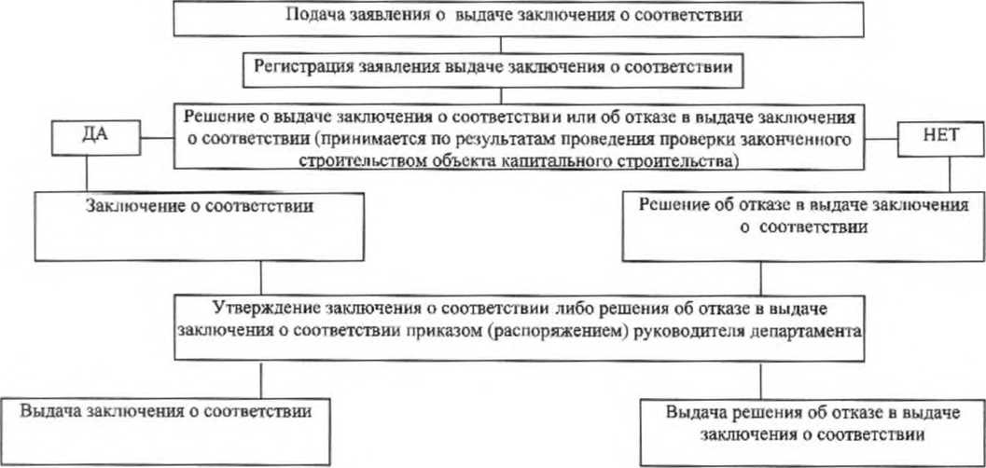

ВЕРНУТЬСЯ К КАЛЬКУЛЯТОРУ

Пост зем раб город
ВЕРНУТЬСЯ К КАЛЬКУЛЯТОРУ

КРАСНОДАРСКИЙ КРАЙ
НОВОКУБАНСКИЙ РАЙОН
АДМИНИСТРАЦИЯ НОВОКУБАНСКОГО ГОРОДСКОГО ПОСЕЛЕНИЯ
НОВОКУБАНСКОГО РАЙОНА

ПОСТАНОВЛЕНИЕ

15 марта 2017 года №211

Об утверждении административного регламента
по предоставлению муниципальной услуги: «Выдача разрешения (ордера) на проведение земляных работ на территории общего пользования»

В соответствии с Федеральным законом от 27 июля 2010 года № 210-ФЗ «Об организации представления государственных и муниципальных услуг», Федеральным законом от 7 октября 2003 года № 131-ФЗ «Об общих принципах организации местного самоуправления в Российской Федерации» п о с т а н о в л я ю:
1. Утвердить административный регламент по предоставлению муниципальной услуги: «Выдача разрешения (ордера) на проведение земляных работ на территории общего пользования» (прилагается).
2. Признать утратившим силу постановление администрации Новокубанского городского поселения Новокубанского района от 13 января 2016 года № 14 «Об утверждении административного регламента по предоставлению администрацией Новокубанского городского поселения Новокубанского района муниципальной услуги: «Выдача разрешения (ордера) на проведение земляных работ на территории общего пользования» Новокубанского городского поселения Новокубанского района».
3. Настоящее постановление разместить на официальном сайте администрации Новокубанского городского поселения Новокубанского района.
4. Контроль за выполнением настоящего постановления возложить на заместителя главы Новокубанского городского поселения Новокубанского района по строительству, жилищно-коммунальному хозяйству, транспорту и связи А.Н. Сиротина.
5. Настоящее постановление вступает в силу со дня его обнародования.

Глава Новокубанского городского поселения
Новокубанского района А.И. Елисеев | А.И. Елисеев

ПРИЛОЖЕНИЕ
УТВЕРЖДЕН
постановлением администрации
Новокубанского городского поселения
Новокубанского района
от____________2017 года №________
Подраздел 1.1. ПРЕДМЕТ РЕГУЛИРОВАНИЯ
АДМИНИСТРАТИВНОГО РЕГЛАМЕНТА

Административный регламент предоставления администрацией Новокубанского городского поселения Новокубанского района муниципальной услуги «Выдача разрешения (ордера) на проведение земляных работ на территории общего пользования» (далее – Регламент) определяет стандарты, сроки и последовательность административных процедур (действий) по предоставлению администрацией Новокубанского городского поселения Новокубанского района муниципальной услуги «Выдача разрешения (ордера) на проведение земляных работ на территории общего пользования» (далее – муниципальная услуга).

Подраздел 1.2. КРУГ ЗАЯВИТЕЛЕЙ

Заявителями на получение муниципальной услуги (далее – заявители) являются: физические или юридические лица, либо уполномоченные ими лица.

Подраздел 1.3. ТРЕБОВАНИЯ К ПОРЯДКУ ИНФОРМИРОВАНИЯ
О ПРЕДОСТАВЛЕНИИМУНИЦИПАЛЬНОЙ УСЛУГИ

1.3.1. Информирование о предоставлении муниципальной услуги осуществляется:
1.3.1.1. В администрации Новокубанского городского поселения Новокубанского района (далее – уполномоченный орган):
в устной форме при личном обращении;
с использованием телефонной связи;
в форме электронного документа посредством направления на адрес электронной почты;
по письменным обращениям.
1.3.1.2. В многофункциональном центре предоставления государственных и муниципальных услуг Краснодарского края (далее – МФЦ):
при личном обращении;
посредством интернет-сайта – http://novokubansk.e-mfc.ru – «Online-консультант», «Электронный консультант», «Виртуальная приемная».
1.3.1.3. Посредством размещения информации на официальном интернет- портале администрации Новокубанского городского поселения Новокубанского района, адрес официального сайта http://www.ngpnr.ru.
1.3.1.4. Посредством размещения информации на едином портале государственных и муниципальных услуг и (или) региональном портале государственных и муниципальных услуг Краснодарского края в информационно-телекоммуникационной сети «Интернет» (далее – Портал).
1.3.1.5. Посредством размещения информационных стендов в МФЦ и уполномоченном органе.
1.3.1.6. Посредством телефонной связи Call-центра (горячая линия): 8 (86195) 3-11-61.
1.3.2. Консультирование по вопросам предоставления муниципальной услуги осуществляется бесплатно.
Специалист, осуществляющий консультирование (посредством телефона или лично) по вопросам предоставления муниципальной услуги, должен корректно и внимательно относиться к заявителям.
При консультировании по телефону специалист должен назвать свою фамилию, имя и отчество, должность, а затем в вежливой форме четко и подробно проинформировать обратившегося по интересующим его вопросам.
Если специалист не может ответить на вопрос самостоятельно, либо подготовка ответа требует продолжительного времени, он может предложить обратившемуся обратиться письменно, либо назначить другое удобное для заинтересованного лица время для получения информации.
Рекомендуемое время для телефонного разговора – не более 10 минут, личного устного информирования – не более 20 минут.
Индивидуальное письменное информирование (по электронной почте) осуществляется путем направления электронного письма на адрес электронной почты заявителя и должно содержать четкий ответ на поставленные вопросы.
Индивидуальное письменное информирование (по почте) осуществляется путем направления письма на почтовый адрес заявителя и должно содержать четкий ответ на поставленные вопросы.
1.3.3. Информационные стенды, размещенные в МФЦ и уполномоченном органе, должны содержать:
режим работы, адреса уполномоченного органа и МФЦ;
адрес официального интернет-портала администрации Новокубанского городского поселения Новокубанского района, адрес электронной почты уполномоченного органа;
почтовые адреса, телефоны, фамилии руководителей МФЦ и уполномоченного органа;
порядок получения консультаций о предоставлении муниципальной услуги;
порядок и сроки предоставления муниципальной услуги;
образцы заявлений о предоставлении муниципальной услуги и образцы заполнения таких заявлений;
перечень документов, необходимых для предоставления муниципальной услуги;
основания для отказа в приеме документов о предоставлении муниципальной услуги;
основания для отказа в предоставлении муниципальной услуги;
досудебный (внесудебный) порядок обжалования решений и действий (бездействия) уполномоченного органа, а также должностных лиц и муниципальных служащих;
иную информацию, необходимую для получения муниципальной услуги.
Такая же информация размещается на официальном интернет-портале администрации Новокубанского городского поселения Новокубанского района и на сайте МФЦ.
1.3.4. Информация о местонахождении и графике работы, справочных телефонах уполномоченного органа, МФЦ:
1.3.4.1. Уполномоченный орган расположен по адресу:
352240, г. Новокубанск, ул. Первомайская, 128, электронный адрес: admgornovokub@mail.ru.
Справочные телефоны уполномоченного органа: 8 (86195) 3-20-58.
График работы уполномоченного органа: понедельник – четверг с 09.00 до 18.00, перерыв с 13.00 до 14.00, пятница с 09.00 до 17.00, перерыв с 13.00 до 14.00, суббота и воскресенье – выходные.
Адрес сайта - http://www.ngpnr.ru.
В случае изменения указанных графиков, а также контактных телефонов и электронных адресов в Регламент вносятся соответствующие изменения, информация об изменении также размещается в установленном порядке на официальном интернет-портале администрации Новокубанского городского поселения Новокубанского района, на Портале, а также на Едином портале многофункциональных центов предоставления государственных и муниципальных услуг Краснодарского края.
1.3.4.2. Информация о местонахождении и графике работы, справочных телефонах, официальном сайте МФЦ размещаются на Едином портале многофункциональных центов предоставления государственных и муниципальных услуг Краснодарского края в информационно-телекоммуникационной сети «Интернет» - http://www.e-mfc.ru.

Раздел II. СТАНДАРТ ПРЕДОСТАВЛЕНИЯ МУНИЦИПАЛЬНОЙ УСЛУГИ

Подраздел 2.1. НАИМЕНОВАНИЕ МУНИЦИПАЛЬНОЙ УСЛУГИ

Наименование муниципальной услуги – «Выдача разрешения (ордера) на проведение земляных работ на территории общего пользования».

Подраздел 2.2. НАИМЕНОВАНИЕ ОРГАНА, ПРЕДОСТАВЛЯЮЩЕГО МУНИЦИПАЛЬНУЮ УСЛУГУ

2.2.1. Предоставление муниципальной услуги осуществляется уполномоченным органом.
2.2.2. В предоставлении муниципальной услуги участвуют: уполномоченный орган, МФЦ.
2.2.3. Органы и организации, обращение в которые необходимо для предоставления муниципальной услуги, являющиеся владельцами подземных коммуникаций, а так же заинтересованные в восстановлении разрушенных элементов благоустройства, на территории муниципального образования:
- МУП «Новокубанский городской водоканал»;
- МУП «Тепловое хозяйство»;
- МУП «Чистый город»;
- АО «Новокубанскрайгаз»;
- ОАО междугородной и международной электрической связи «Ростелеком», Новокубанский ЛТЦ;
- филиал АО «НЭСК-электросети» «Новокубанскэлектросеть»;
- пожарная Часть № 124, ОФПС 1, ФГКУ в г. Новокубанске;
- ОГИБДД ОМВД России по Новокубанскому району.
- прочие.
2.2.4. В соответствии с пунктом 3 части 1 статьи 7 Федерального закона от 27.07.2010 года № 210-ФЗ «Об организации предоставления государственных и муниципальных услуг», органам, предоставляющим муниципальные услуги, установлен запрет требовать от заявителя осуществления иных действий, в том числе согласований, необходимых для получения муниципальной услуги и связанных с обращением в иные органы местного самоуправления, государственные органы, организации, за исключением получения услуг, включенных в перечень услуг, которые являются необходимыми и обязательными для предоставления муниципальных услуг, утвержденный решением представительного органа местного самоуправления.

Подраздел 2.3. ОПИСАНИЕ РЕЗУЛЬТАТА
ПРЕДОСТАВЛЕНИЯ МУНИЦИПАЛЬНОЙ УСЛУГИ

Результатом предоставления муниципальной услуги являются:
разрешение (ордер) на проведение земляных работ на территории общего пользования;
решение об отказе в предоставлении муниципальной услуги.
Подраздел 2.4. СРОК ПРЕДОСТАВЛЕНИЯ МУНИЦИПАЛЬНОЙ УСЛУГИ, В ТОМ ЧИСЛЕ С УЧЕТОМ НЕОБХОДИМОСТИ ОБРАЩЕНИЯ В ОРГАНИЗАЦИИ, УЧАСТВУЮЩИЕ В ПРЕДОСТАВЛЕНИИ МУНИЦИПАЛЬНОЙ УСЛУГИ, СРОК ПРИОСТАНОВЛЕНИЯ ПРЕДОСТАВЛЕНИЯ МУНИЦИПАЛЬНОЙ УСЛУГИ, СРОК ВЫДАЧИ ДОКУМЕНТОВ, ЯВЛЯЮЩИХСЯ РЕЗУЛЬТАТОМ ПРЕДОСТАВЛЕНИЯ МУНИЦИПАЛЬНОЙ УСЛУГИ

2.4.1. Срок предоставления муниципальной услуги (получения итоговых документов) «Выдача разрешения (ордера) на проведение земляных работ на территории общего пользования» не должен превышать 10 рабочих дней со дня подачи заявления.
2.4.2. Срок приостановления предоставления муниципальной услуги законодательством не предусмотрен.

Подраздел 2.5. ПЕРЕЧЕНЬ НОРМАТИВНЫХ ПРАВОВЫХ АКТОВ, РЕГУЛИРУЮЩИХ ОТНОШЕНИЯ, ВОЗНИКАЮЩИЕ В СВЯЗИ С ПРЕДОСТАВЛЕНИЕМ МУНИЦИПАЛЬНОЙ УСЛУГИ

Предоставление уполномоченным органом муниципальной услуги осуществляется в соответствии со следующими нормативными правовыми актами:
Федеральным законом от 7 октября 2003 года № 131-ФЗ «Об общих принципах организации местного самоуправления в Российской Федерации» («Собрание законодательства РФ», 06.10.2003, № 40, ст. 3822;«Парламентская газета», № 186, 08.10.2003; «Российская газета», № 202, 08.10.2003);
Федеральным законом от 27 июля 2010 года № 210-ФЗ «Об организации предоставления государственных и муниципальных услуг» («Собрание законодательства РФ», 2010, № 31, ст. 4179; 2011, № 15, ст. 2038; № 27, ст. 3873, 3880; № 29, ст. 4291; № 30, ст. 4587);
Федеральным законом от 6 апреля 2011 года № 63-ФЗ «Об электронной подписи» («Собрание законодательства РФ», 2011, № 15,ст. 2036; № 27, ст. 3880);
Указом Президента Российской Федерации от 7 мая 2012 года № 601 «Об основных направлениях совершенствования системы государственного управления» («Собрание законодательства РФ», 7 мая 2012 года, № 19, ст. 2338; официальный интернет-портал правовой информации: www.pravo.gov.ru);
Постановлением Правительства РФ от 25 июня 2012 года № 634 «О видах электронной подписи, использование которых допускается при обращении за получением государственных и муниципальных услуг» («Российская газета», № 148, 02.07.2012, «Собрание законодательства РФ», 2 июля 2012, № 27, ст. 3744);
Постановлением Правительства Российской Федерации от 20 ноября 2012 года № 1198 «О федеральной государственной информационной системе, обеспечивающей процесс досудебного, (внесудебного) обжалования решений и действий (бездействия), совершенных при предоставлении государственных и муниципальных услуг» («Российская газета», от 23 ноября 2012 года № 271, в Собрании законодательства Российской Федерации от 26 ноября 2012 года № 48 ст. 6706);
Постановлением Правительства РФ от 26 марта 2016 года № 236 «О требованиях к предоставлению в электронной форме государственных и муниципальных услуг» («Официальный интернет-портал правовой информации» (www.pravo.gov.ru) 5 апреля 2016 года, «Российская газета» от 8 апреля 2016 года № 75, Собрание законодательства Российской Федерации от 11 апреля 2016 года № 15 ст. 2084);
Постановлением Правительства Российской Федерации от 25 августа 2012 года № 852 «Об утверждении Правил использования усиленной квалифицированной электронной подписи при обращении за получением государственных и муниципальных услуг и о внесении изменения в Правила разработки и утверждения административных регламентов предоставления государственных услуг» («Собрание законодательства РФ», 03.09.2012, № 36, ст. 4903, «Российская газета», № 200, 31.08.2012);
Законом Краснодарского края от 2 марта 2012 года № 2446-КЗ «Об отдельных вопросах организации предоставления государственных и муниципальных услуг на территории Краснодарского края» («Кубанские новости» от 5 марта 2011 года № 35);
Постановлением главы администрации (губернатора) Краснодарского края
от 18 января 2012 г. N 23 "Об утверждении Порядка осуществления временных ограничений или прекращения движения транспортных средств по автомобильным дорогам регионального или межмуниципального значения, местного значения в Краснодарском крае";
Отраслевой дорожный методический документ ОДМ 218.6.019-2016
"Рекомендации по организации движения и ограждению мест производства дорожных работ" (рекомендован распоряжением Федерального дорожного агентства от 2 марта 2016 г. N 303-р);
Уставом Новокубанского городского поселения Новокубанского района, утвержденным решением Совета Новокубанского городского поселения Ново-кубанского района от 25 марта 2016 года № 209;
Решением Совета Новокубанского городского поселения Новокубанского района от 22 мая 2014 года № 562 «Об утверждении Правил благоустройства территории Новокубанского городского поселения Новокубанского района».

Подраздел 2.6. ИСЧЕРПЫВАЮЩИЙ ПЕРЕЧЕНЬ ДОКУМЕНТОВ, НЕОБХОДИМЫХ В СООТВЕТСТВИИ С НОРМАТИВНЫМИ ПРАВОВЫМИ АКТАМИ ДЛЯ ПРЕДОСТАВЛЕНИЯ МУНИЦИПАЛЬНОЙ УСЛУГИ И УСЛУГ, КОТОРЫЕ ЯВЛЯЮТСЯ НЕОБХОДИМЫМИ И ОБЯЗАТЕЛЬНЫМИ ДЛЯ ПРЕДОСТАВЛЕНИЯ МУНИЦИПАЛЬНОЙ УСЛУГИ, ПОДЛЕЖАЩИХ ПРЕДСТАВЛЕНИЮ ЗАЯВИТЕЛЕМ, СПОСОБЫ ИХ ПОЛУЧЕНИЯ ЗАЯВИТЕЛЕМ, В ТОМ ЧИСЛЕ В ЭЛЕКТРОННОЙ ФОРМЕ, ПОРЯДОК ИХ ПРЕДСТАВЛЕНИЯ
2.6.1. Для получения муниципальной услуги заявителем представляются следующие документы:
заявление о выдаче разрешения (ордера) на проведение земляных работ на территории общего пользования по форме согласно приложению № 1 к Регламенту, заполненное по образцу в соответствии с приложением № 2 к Регламенту;
документ, удостоверяющий личность заявителя (заявителей), либо его (их) представителя;
документ, удостоверяющий права (полномочия) представителя заявителя;
рабочий проект или рабочая документация проведения земляных работ, включая технические условия;
обходной лист с отметками о согласовании производства земляных работ со службами города, в ведении которых находятся коммуникации (МУП «Новокубанский городской водоканал»; МУП «Тепловое хозяйство»; АО «Новокубанскрайгаз»; ОАО междугородной и международной электрической связи «Ростелеком», Новокубанский ЛТЦ; филиал АО «НЭСК-электросети» «Новокубанскэлектросеть»), с собственниками жилых помещений (при непосредственном управлении многоквартирным домом) или организациями, осуществляющими управление многоквартирными домами (в случае выполнения работ на земельных участках, предназначенных для эксплуатации многоквартирных домов) и иными лицами, заинтересованными в восстановлении нарушаемого элемента благоустройства, в соответствии с приложением № 3 к Регламенту;
при проведении работ на проезжей части автомобильной дороги, либо в полосе ее отвода схема организации движения и ограждения места производства дорожных работ с отметкой об уведомлении ОГИБДД ОМВД России по Новокубанскому району. Примерная схема организации движения и ограждения места производства дорожных работ представлена в приложении № 5 к Регламенту.

Подраздел 2.7. ИСЧЕРПЫВАЮЩИЙ ПЕРЕЧЕНЬ ДОКУМЕНТОВ, НЕОБХОДИМЫХ В СООТВЕТСТВИИС НОРМАТИВНЫМИ ПРАВОВЫМИ АКТАМИ ДЛЯ ПРЕДОСТАВЛЕНИЯ МУНИЦИПАЛЬНОЙ УСЛУГИ, КОТОРЫЕ НАХОДЯТСЯ В РАСПОРЯЖЕНИИ ГОСУДАРСТВЕННЫХ ОРГАНОВ, ОРГАНОВ МЕСТНОГО САМОУПРАВЛЕНИЯ МУНИЦИПАЛЬНЫХ ОБРАЗОВАНИЙ КРАСНОДАРСКОГО КРАЯ И ИНЫХ ОРГАНОВ, УЧАСТВУЮЩИХ В ПРЕДОСТАВЛЕНИИ ГОСУДАРСТВЕННЫХ ИЛИ МУНИЦИПАЛЬНЫХ УСЛУГ, И КОТОРЫЕ ЗАЯВИТЕЛЬ ВПРАВЕ ПРЕДСТАВИТЬ, А ТАКЖЕ СПОСОБЫ ИХ ПОЛУЧЕНИЯ ЗАЯВИТЕЛЯМИ, В ТОМ ЧИСЛЕ В ЭЛЕКТРОННОЙ ФОРМЕ, ПОРЯДОК ИХ ПРЕДСТАВЛЕНИЯ

Предоставление документов, необходимых в соответствии с нормативными правовыми актами для предоставления муниципальной услуги, которые находятся в распоряжении государственных органов, органов местного самоуправления и иных органов, участвующих в предоставлении муниципальной услуги, не предусмотрено.

Подраздел 2.8. УКАЗАНИЕ НА ЗАПРЕТ ТРЕБОВАТЬ ОТ ЗАЯВИТЕЛЯ

2.8. От заявителя запрещено требовать представления документов и информации или осуществления действий, которые не предусмотрены нормативными правовыми актами, регулирующими отношения, возникшие в связи с предоставлением муниципальной услуги.
Запрещено требовать представления документов и информации, которые в соответствии с нормативными правовыми актами Российской Федерации, нормативными правовыми актами Краснодарского края и муниципальными актами находятся в распоряжении государственных органов, органов местного самоуправления и (или) подведомственных государственным органам и органам местного самоуправления организаций, участвующих в предоставлении государственных или муниципальных услуг.

Подраздел 2.9. ИСЧЕРПЫВАЮЩИЙ ПЕРЕЧЕНЬ ОСНОВАНИЙ ДЛЯ ОТКАЗА В ПРИЕМЕ ДОКУМЕНТОВ, НЕОБХОДИМЫХ ДЛЯ
ПРЕДОСТАВЛЕНИЯ МУНИЦИПАЛЬНОЙ УСЛУГИ

2.9.1. Основанием для отказа в приеме документов, необходимых для предоставления муниципальной услуги, является:
предоставление не в полном объеме документов, указанных в п. 2.6.1. Регламента;
представление заявителем документов, имеющих повреждения и наличие исправлений, не позволяющих однозначно истолковать их содержание; не содержащих обратного адреса, подписи, печати (при наличии);
несоблюдение установленных законом условий признания действительности электронной подписи.
2.9.2. О наличии основания для отказа в приеме документов заявителя информирует работник уполномоченного органа либо МФЦ, ответственный за прием документов, объясняет заявителю содержание выявленных недостатков в представленных документах и предлагает принять меры по их устранению.
Уведомление об отказе в приеме документов, необходимых для предоставления муниципальной услуги, по требованию заявителя подписывается работником МФЦ, должностным лицом уполномоченного органа и выдается заявителю с указанием причин отказа не позднее одного рабочего дня со дня обращения заявителя за получением муниципальной услуги.
Не может быть отказано заявителю в приеме дополнительных документов при наличии намерения их сдать.
2.9.3. Не допускается отказ в приеме заявления и иных приеме документов, необходимых для предоставления муниципальной услуги, в случае, если заявление и документы, необходимые для предоставления муниципальной услуги, поданы в соответствии с информацией о сроках и порядке предоставления муниципальной услуги, опубликованной на Портале.
2.9.4. Отказ в приеме документов, необходимых для предоставления муниципальной услуги, не препятствует повторному обращению после устранения причины, послужившей основанием для отказа.

Подраздел 2.10. ИСЧЕРПЫВАЮЩИЙ ПЕРЕЧЕНЬ ОСНОВАНИЙ ДЛЯ ПРИОСТАНОВЛЕНИЯ ИЛИ ОТКАЗА В ПРЕДОСТАВЛЕНИИ
МУНИЦИПАЛЬНОЙ УСЛУГИ

2.10.1. Оснований для приостановления предоставления муниципальной услуги законодательством Российской Федерации не предусмотрено.
2.10.2. Основанием для отказа в предоставлении муниципальной услуги являются:
отсутствие у заявителя права на получение муниципальной услуги, в том числе невозможность оказания муниципальной услуги в силу обстоятельств, ранее неизвестных при приеме документов, но ставших известными в процессе предоставления муниципальной услуги;
представление заявления о предоставлении муниципальной услуги с нарушением установленных требований, а также представление документов, содержащих недостоверные сведения;
обращение заявителя об оказании муниципальной услуги, предоставление которой не осуществляется органом, указанным в подпункте 1.3.1 подраздела 1.3 Регламента;
обращение (в письменном виде) заявителя с просьбой о прекращении муниципальной услуги.
...
Заместитель главы Новокубанского городского
поселения Новокубанского района по строительству,
жилищно-коммунальному хозяйству, транспорту и связи А.Н. Сиротин

ПРИЛОЖЕНИЕ № 6
к административному регламенту предоставления администрацией Новокубанского городского поселения Новокубанского района муниципальной услуги «Выдача разрешения (ордера) на проведение земляных работ на территории общего пользования»

БЛОК-СХЕМА
предоставления муниципальной услуги

Прием заявления и прилагаемых к нему документов, регистрация заявления и выдача заявителю расписки в получении заявления и документов – 1 рабочий день

Передача курьером пакета документов из МФЦ в уполномоченный орган (при подаче заявления о предоставлении муниципальной услуги через МФЦ) –
1 рабочий день

Рассмотрение документов в уполномоченном органе, принятие решения о выдаче разрешения (ордера) на проведение земляных работ или отказе в предоставлении муниципальной услуги –4 рабочих дней

Оформление разрешения (ордера) на проведение земляных работ или решения об отказе в предоставлении муниципальной услуги – 1 рабочий день

Передача решения об отказе в предоставлении муниципальной услуги в МФЦ (при подаче заявления через МФЦ) – 2 рабочих дня
Передача разрешения (ордера) на проведение земляных работ на территории общего пользования в МФЦ (при подаче заявления через МФЦ) –
2 рабочих дня

Выдача результата предоставления муниципальной услуги заявителю – 1 рабочий день
Выдача результата предоставления муниципальной услуги заявителю – 1 рабочий день

Заместитель главы Новокубанского городского
поселения Новокубанского района по строительству,
жилищно-коммунальному хозяйству, транспорту и связи А.Н. Сиротин

Регламент Выдача пор.бил Новосе
...
Приложение № 2
к административному
регламенту по предоставлению администрацией Новосельского сельского поселения Новокубанского района муниципальной услуги «Выдача порубочного билета на территории муниципального образования»

БЛОК-СХЕМА
предоставления муниципальной услуги «Выдача порубочного билета на территории муниципального образования»

Прием заявления о предоставлении муниципальной услуги

Рассмотрение заявления и представленных документов, органом, предоставляющим муниципальную услугу

При наличии в соответствии с законодательством основания для отказа в предоставления муниципальной услуги - подготовка отказа в предоставлении муниципальной услуги
При наличии в соответствии с законодательством основания для предоставления муниципальной услуги - оформление порубочного билета в установленном порядке

Подписание порубочного билета заявителем

Выдача заявителю порубочного билета
(отказа в предоставлении муниципальной услуги)

ПРИЛОЖЕНИЕ № 3
к административному
регламенту по предоставлению администрацией Новосельского сельского поселения Новокубанского района муниципальной услуги «Выдача порубочного билета на территории муниципального образования»

УТВЕРЖДАЮ
глава Новосельского сельского поселения
...

Регламент Выдача пор.бил Ляпино
...
Приложение № 3
к административному регламенту
предоставления администрацией
Ляпинского сельского поселения
Новокубанского района «Выдача
порубочного билета на территории
муниципального образования»

БЛОК-СХЕМА
предоставления муниципальной услуги
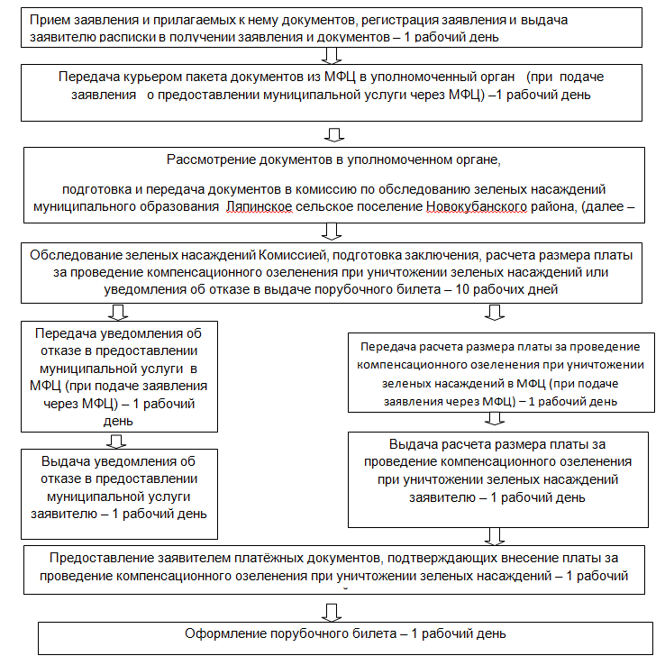

ВЕРНУТЬСЯ К КАЛЬКУЛЯТОРУ

Регламент Выдача пор.бил Ковал
...
ПРИЛОЖЕНИЕ № 3
к административному регламенту предоставления
администрацией Ковалевского сельского
поселения Новокубанского района муниципальной
услуги «Выдача порубочного билета
на территории муниципального
образования»

БЛОК-СХЕМА
предоставления муниципальной услуги
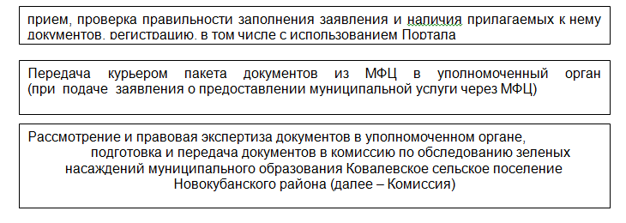

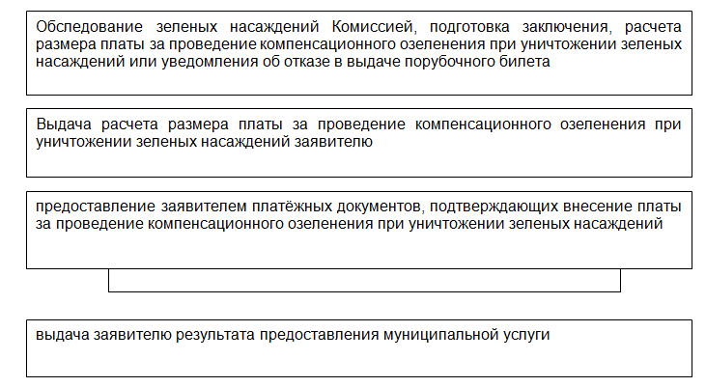

ВЕРНУТЬСЯ К КАЛЬКУЛЯТОРУ

Регламент Выдача пор.бил Бесско
...
ПРИЛОЖЕНИЕ № 3
к административному регламенту предоставления администрацией Бесскорбненского сельского поселения Новокубанского района муниципальной услуги «Выдача порубочного билета на территории Бесскорбненского сельского поселения Новокубанского района»

БЛОК-СХЕМА
предоставления муниципальной услуги

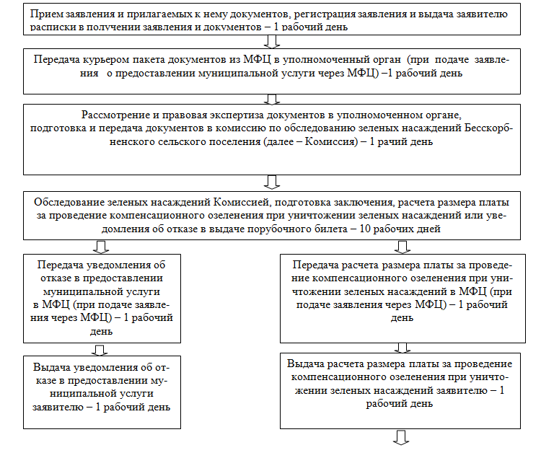

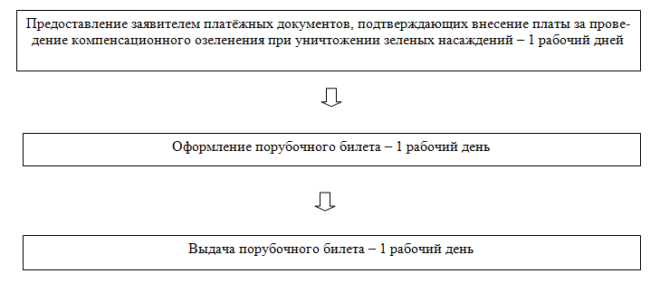

ВЕРНУТЬСЯ К КАЛЬКУЛЯТОРУ

Регламент Выдача пор.бил Новоку
...
Приложение № 3
Новокубанского городского поселения
Новокубанского района муниципальной
услуги «Выдача порубочного билета
на территории муниципального
образования»

БЛОК-СХЕМА
предоставления муниципальной услуги

Прием заявления и прилагаемых к нему документов, регистрация заявления и выдача заявителю расписки в получении заявления и документов – 1 рабочий день
Прием заявления и прилагаемых к нему документов, регистрация заявления и выдача заявителю расписки в получении заявления и документов – 1 рабочий день

Передача курьером пакета документов из МФЦ в уполномоченный орган (при подаче заявления о предоставлении муниципальной услуги через МФЦ) – 1 рабочий день
Передача курьером пакета документов из МФЦ в уполномоченный орган (при подаче заявления о предоставлении муниципальной услуги через МФЦ) – 1 рабочий день

Рассмотрение и правовая экспертиза документов в уполномоченном органе,
подготовка и передача документов в комиссию по обследованию зеленых насаждений Новокубанского городского поселения Новокубанского района (далее – Комиссия) – 1 рабочий день
Рассмотрение и правовая экспертиза документов в уполномоченном органе,
подготовка и передача документов в комиссию по обследованию зеленых насаждений Новокубанского городского поселения Новокубанского района (далее – Комиссия) – 1 рабочий день

Обследование зеленых насаждений Комиссией, подготовка заключения, расчета размера платы за проведение компенсационного озеленения при уничтожении зеленых насаждений или уведомления об отказе в выдаче порубочного билета – 10 рабочих дней
Обследование зеленых насаждений Комиссией, подготовка заключения, расчета размера платы за проведение компенсационного озеленения при уничтожении зеленых насаждений или уведомления об отказе в выдаче порубочного билета – 10 рабочих дней

Передача уведомления об отказе в предоставлении муниципальной услуги в МФЦ (при подаче заявления через МФЦ) – 1 рабочий день
Передача уведомления об отказе в предоставлении муниципальной услуги в МФЦ (при подаче заявления через МФЦ) – 1 рабочий день
Передача расчета размера платы за проведение компенсационного озеленения при уничтожении зеленых насаждений в МФЦ (при подаче заявления через МФЦ) – 1 рабочий день
Передача расчета размера платы за проведение компенсационного озеленения при уничтожении зеленых насаждений в МФЦ (при подаче заявления через МФЦ) – 1 рабочий день

Выдача уведомления об отказе в предоставлении муниципальной услуги заявителю – 1 рабочий день
Выдача уведомления об отказе в предоставлении муниципальной услуги заявителю – 1 рабочий день
Выдача расчета размера платы за проведение компенсационного озеленения при уничтожении зеленых насаждений заявителю – 1 рабочий день
Выдача расчета размера платы за проведение компенсационного озеленения при уничтожении зеленых насаждений заявителю – 1 рабочий день

Предоставление заявителем платёжных документов, подтверждающих внесение платы за проведение компенсационного озеленения при уничтожении зеленых насаждений – 1 рабочий дней
Предоставление заявителем платёжных документов, подтверждающих внесение платы за проведение компенсационного озеленения при уничтожении зеленых насаждений – 1 рабочий дней

Регламент Акт освидетельствован
...
Главе Новокубанского городского поселения Новокубанского района
Елисееву А.И.
от Ивановой Марии Михайловны_____
г. Новокубанск, ул. Первомайская, 4___
(адрес регистрации)
9180000000________________________(контактный телефон)

ЗАЯВЛЕНИЕ

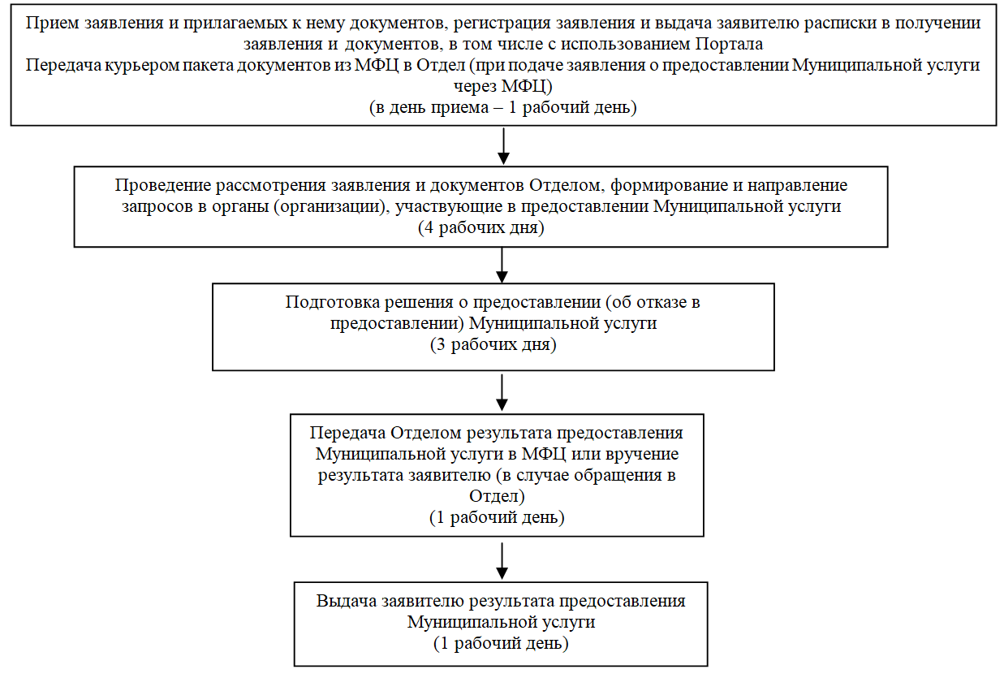
(адрес земельного участка)

__________ __________________________
дата подпись

К заявлению приложены следующие документы:
1.___________________________________________________________________
2.___________________________________________________________________
...
Блок-схема
предоставления муниципальной услуги «Выдача акта освидетельствования проведения основных работ по строительству (реконструкции) объекта индивидуального жилищного строительства с привлечением средств материнского (семейного) капитала»

Регистрация и выдача копии заявления о выдаче акта освидетельствования с входящим номером

Проведение проверки наличия документов, прилагаемых к заявлению

Уполномоченный орган местного самоуправления проводит осмотр объекта индивидуального жилищного строительства

соответствуют требованиям
не соответствуют требованиям

Уполномоченный орган местного самоуправления выдает лицу, осуществляющему строительство, акт освидетельствования
Уполномоченный орган местного самоуправления отказывает лицу, осуществляющему строительство, в выдаче акта освидетельствования

Регламент Разрешения на ввод
...
ПРИЛОЖЕНИЕ № 5
к административному регламенту предоставления администрацией Новокубанского городского поселения Новокубанского района муниципальной услуги «Выдача разрешений на ввод
в эксплуатацию построенных,
реконструированных объектов
капитального строительства»

Блок-схема
процедуры выдачи разрешения на ввод объекта в эксплуатацию
(далее - разрешение)

Лицо, осуществляющее строительство, представляет в уполномоченный орган местного самоуправления заявление о выдаче разрешения на ввод в эксплуатацию построенных, реконструированных объектов капитального строительства, а также прилагаемые к нему документы

Регистрация и выдача расписки о выдаче разрешения на ввод в эксплуатацию

Проведение проверки наличия документов, прилагаемых к заявлению

Проведение проверки наличия документов, прилагаемых к заявлению

┌─────────────────────────────┐
│ Проверка комплектности │
│ документов │
└─────────────────────────────┘

┌─────────────────────────────┐
│ Формирование и направление │
│ межведомственных запросов │
└─────────────────────────────┘
...

